T.CONTENT
 | 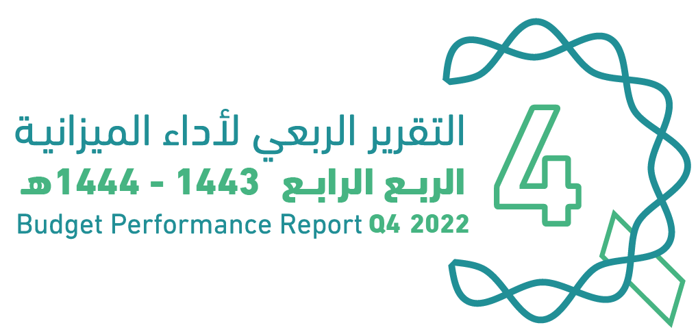
العنوان | Subject
مقدمة | Introduction
الميزانيـــــة العامـــــة للدولــــــة للسنة المالية 1444/1443هـ (2022م) | The Government Budget For FY 2022
الملخص التنفيذي لأداء الميزانيـــــة العامـــــة للدولــــــة حتى الربع الرابع من السنة المالية 1444/1443هـ (2022م) | Summary of Until Q4 Performance
الإيرادات | Revenues
المصروفات | Expenditures
الفائض/(العجز) | Surplus/(Deficit)
رصيد الاحتياطي العام للدولة والحساب الجاري للسنة المالية 1443/ 1444هـ (2022م) | Government Reserve and Current Account for FY 2022
الدين العام | Public Debt
ملحق تعريف البنود | Appendix on the Definition

Summary
الملخص التنفيذي |  | Summary of Q4 Performance
النتائج الفعلية لأداء الميزانية للربع الرابع من السنة المالية 1443/ 1444هـ (2022م) |  | Actual performance in Q4 of FY 2022
(مليون ريال) |  | (SAR Million)
Revenues
Expenditures
Surplus/(Deficit)

 | 317971
 | 363658
 | -45686

الإيرادات
المصروفات
الفائض/ (العجز)

 |  | Summary of Q4 Performance
النتائج الفعلية لأداء الميزانية حتى الربع الرابع من السنة المالية 1444/1443هـ (2022م) |  | Actual performance Until Q4 of FY 2022
(مليون ريال) |  | (SAR Million)
Revenues
Expenditures
Surplus/(Deficit)
 | #REF!
الإيرادات | 1268164
النفقات | 1164309
الفائض/ (العجز) | 103855

الإيرادات
المصروفات
الفائض/ (العجز)

أداء الميزانية العامة للدولة للربع الرابع من السنة المالية الحالية 1443/ 1444هـ (2022م) | Quarterly Budget Performance Report of FY 2022 Q4 (1443/1444 H)

